MUEBLES
Cantidad | ID Módulo | Mueble | Precio Unit. Blanco | Precio Unit. Maderado
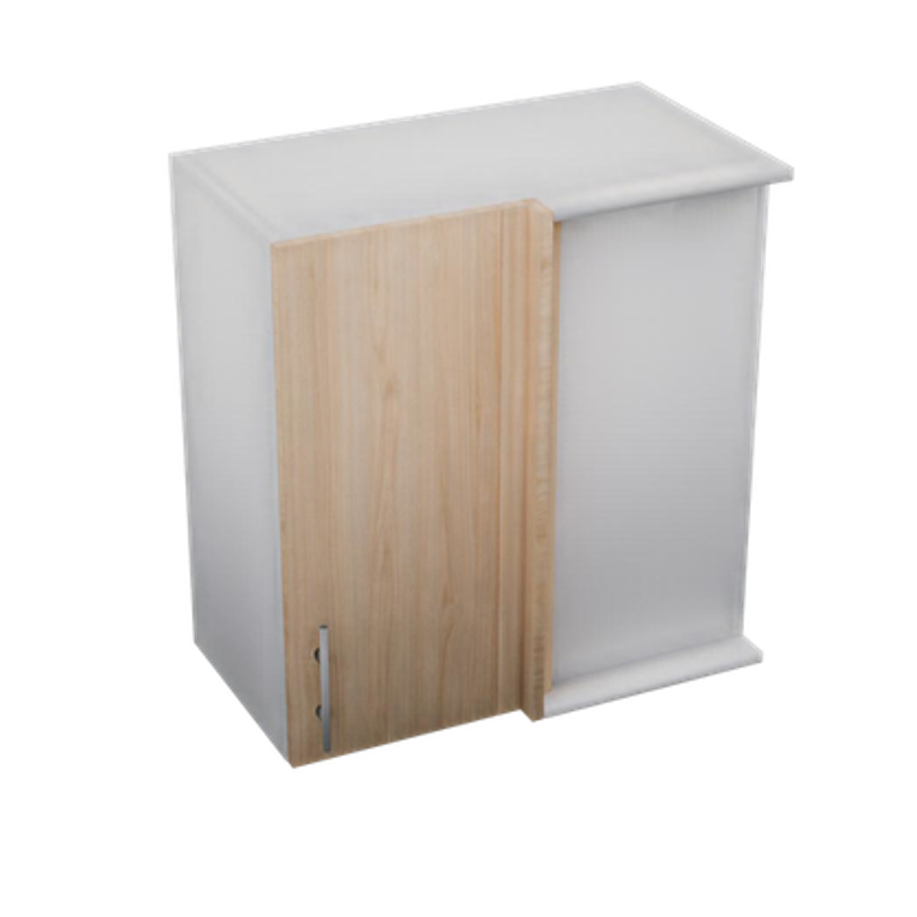 | ALA-RIN-656832 | Alacena Rinconera 650 x 680 x 320 mm | $2,692.08 | $3,321.87
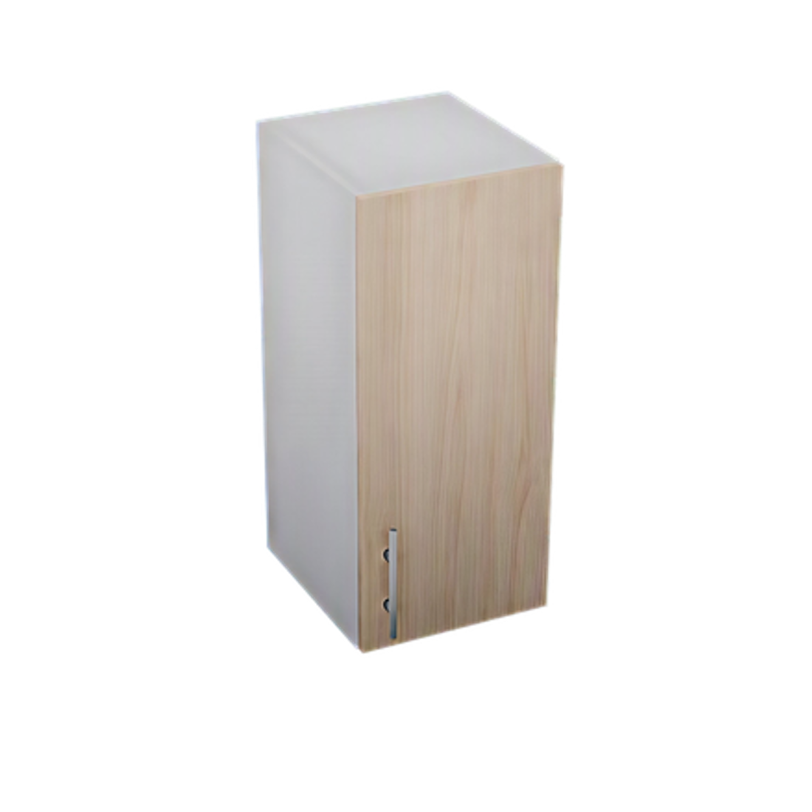 | ALA-1PU-306832 | Alacena 1 Puerta 300 x 680 x 320 mm | $1,609.23 | $2,016.30
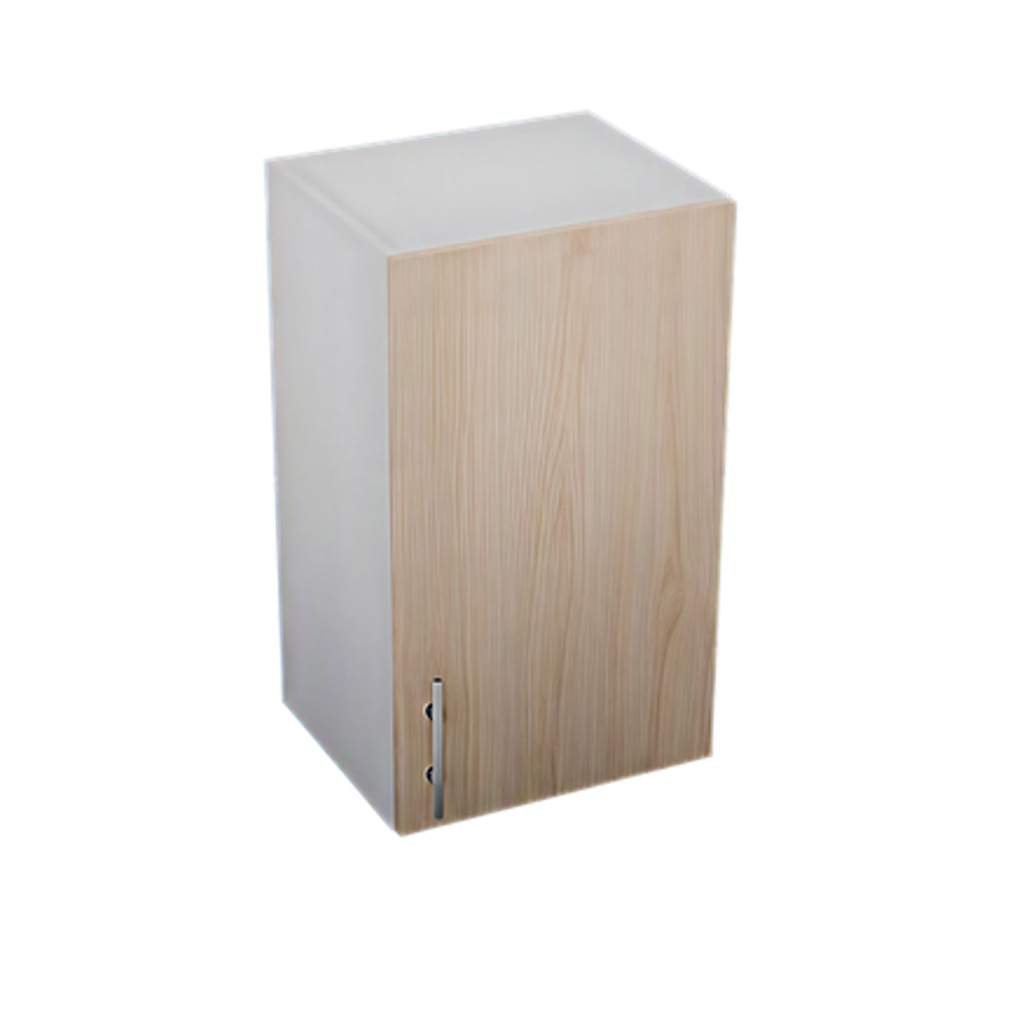 | ALA-1PU-406832 | Alacena 1 Puerta 400 x 680 x 320 mm | $1,855.18 | $2,319.50
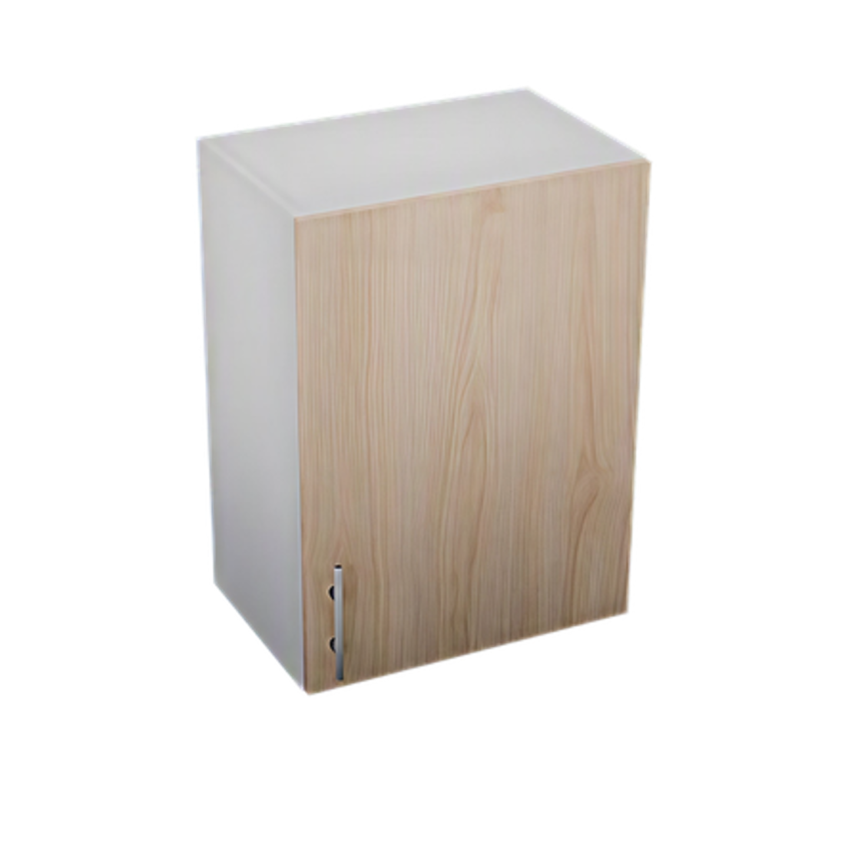 | ALA-1PU-506832 | Alacena 1 Puerta 500 x 680 x 320 mm | $2,106.03 | $2,613.66
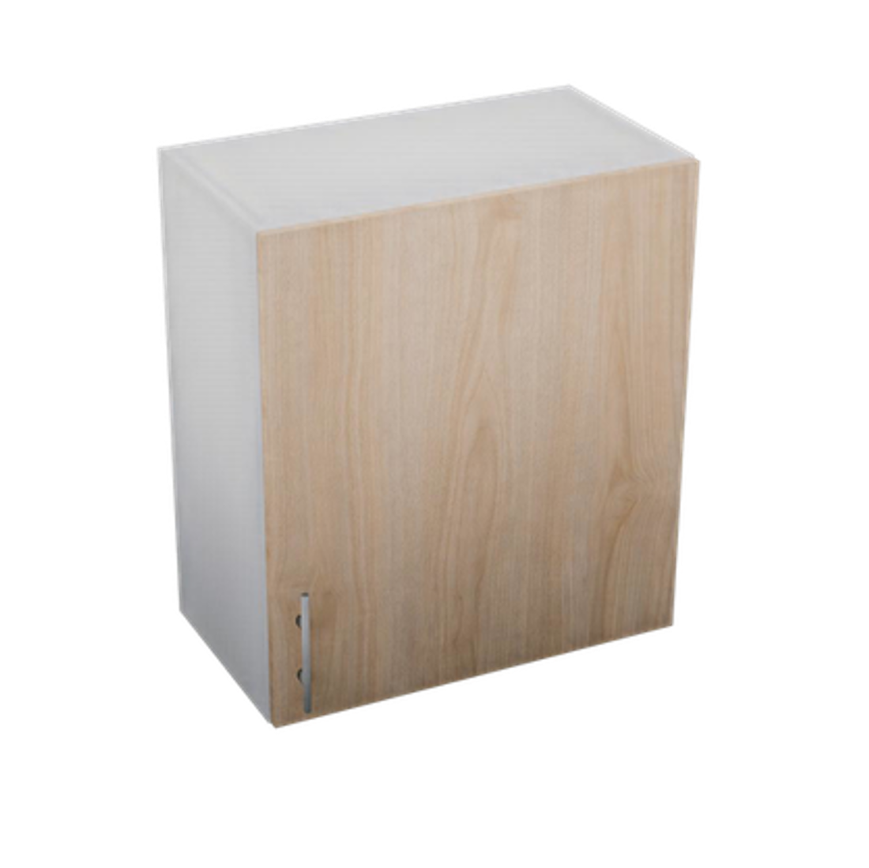 | ALA-1PU-606832 | Alacena 1 Puerta 600 x 680 x 320 mm | $2,356.88 | $2,907.83
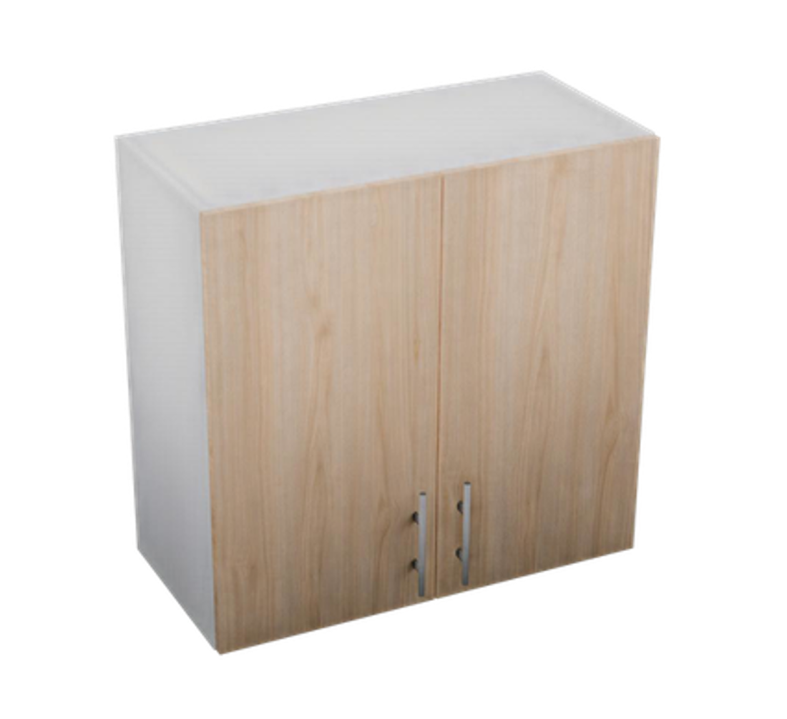 | ALA-2PU-706832 | Alacena 2 Puertas 700 x 680 x 320 mm | $2,932.41 | $3,462.67
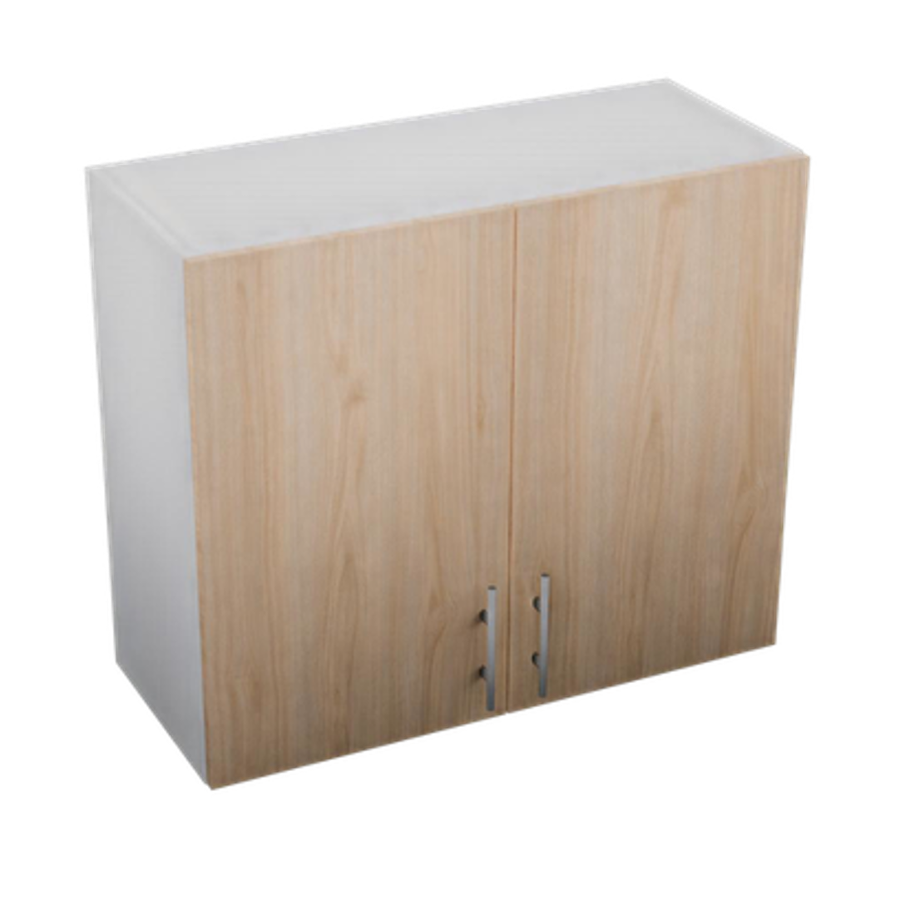 | ALA-2PU-806832 | Alacena 2 Puertas 800 x 680 x 320 mm | $3,183.26 | $3,756.84
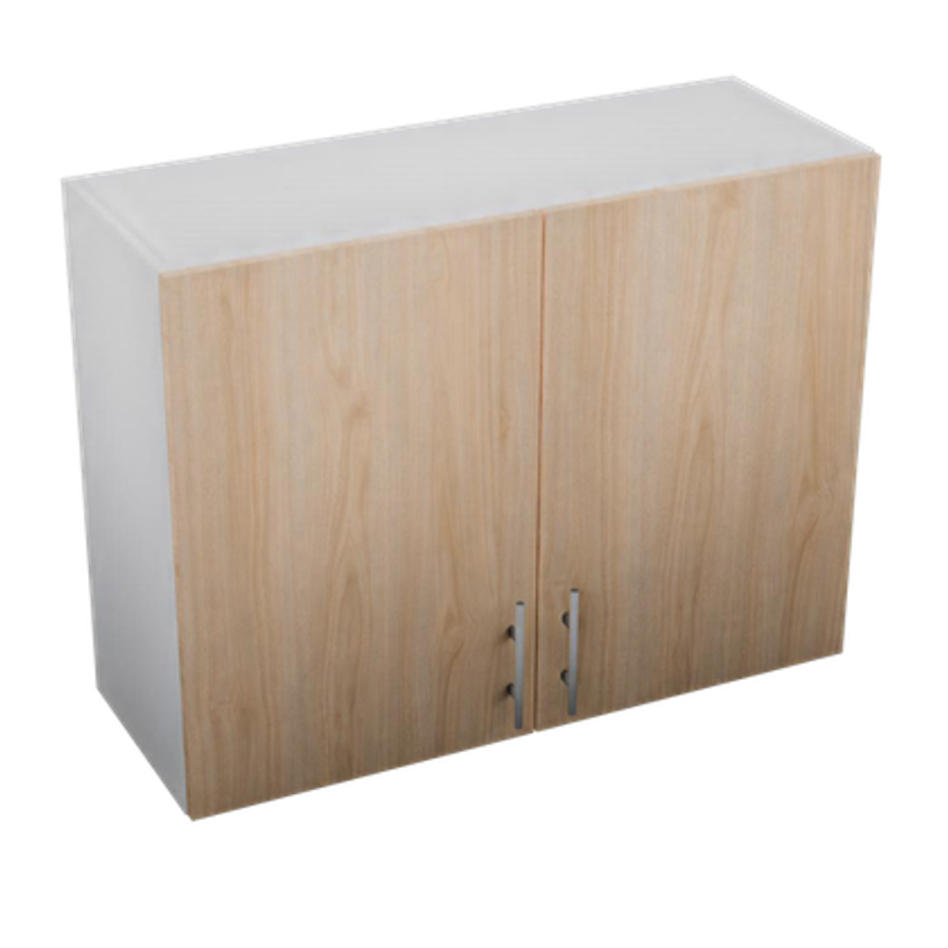 | ALA-2PU-906832 | Alacena 2 Puertas 900 x 680 x 320 mm | $3,432.90 | $4,049.79
 | ALA-BAS-503432 | Alacena Basculante 500 x 340 x 320 mm | $2,603.82 | $3,390.68
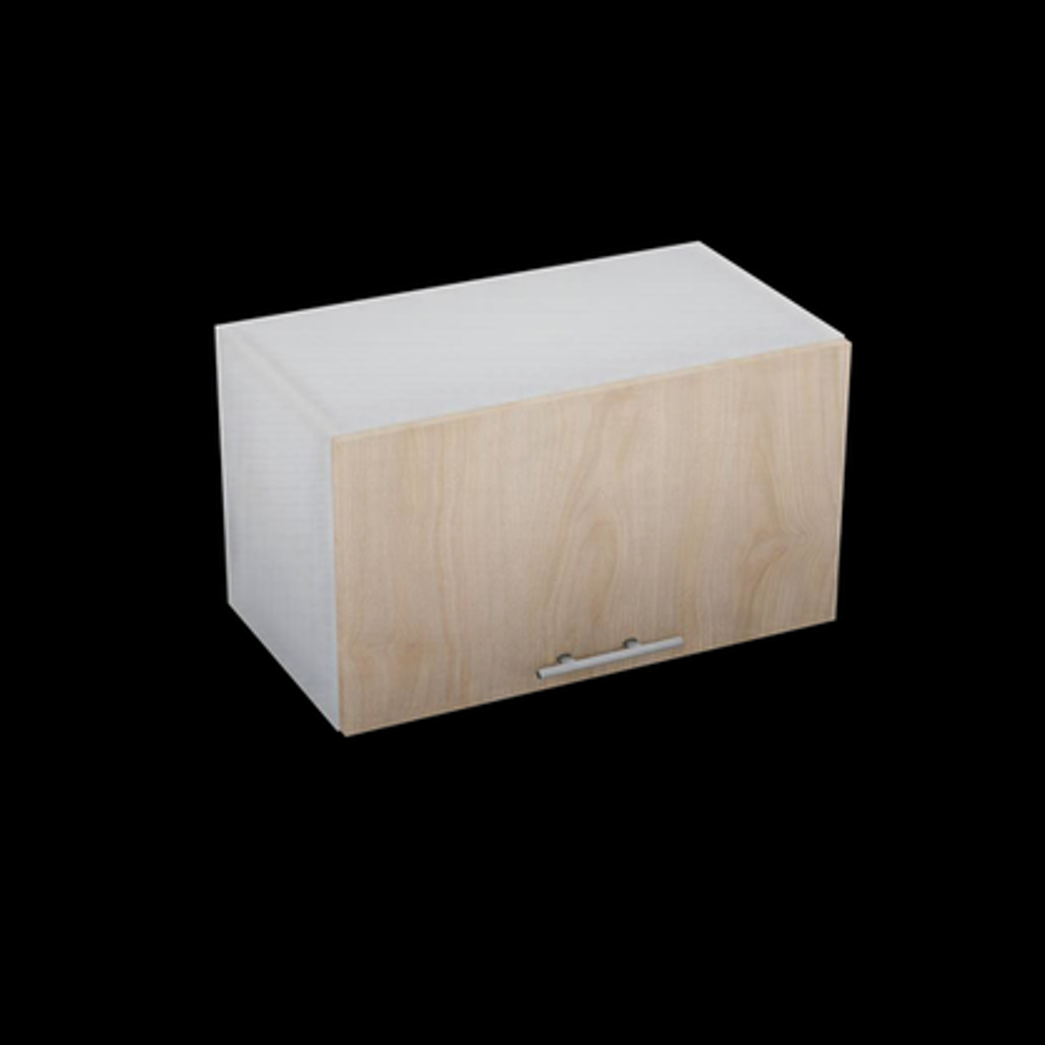 | ALA-BAS-603432 | Alacena Basculante 600 x 340 x 320 mm | $1,623.73 | $2,015.91
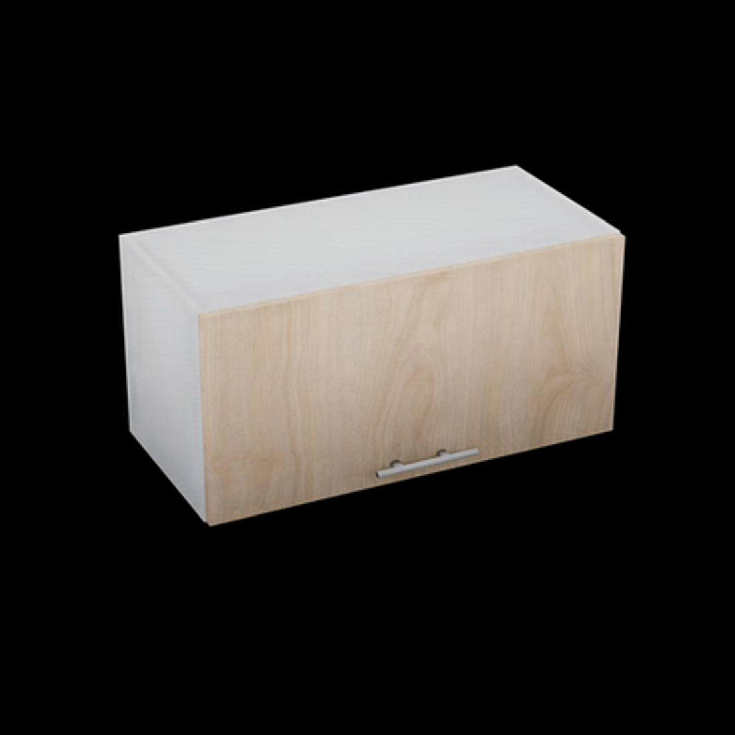 | ALA-BAS-703432 | Alacena Basculante 700 x 340 x 320 mm | $1,771.51 | $2,190.54
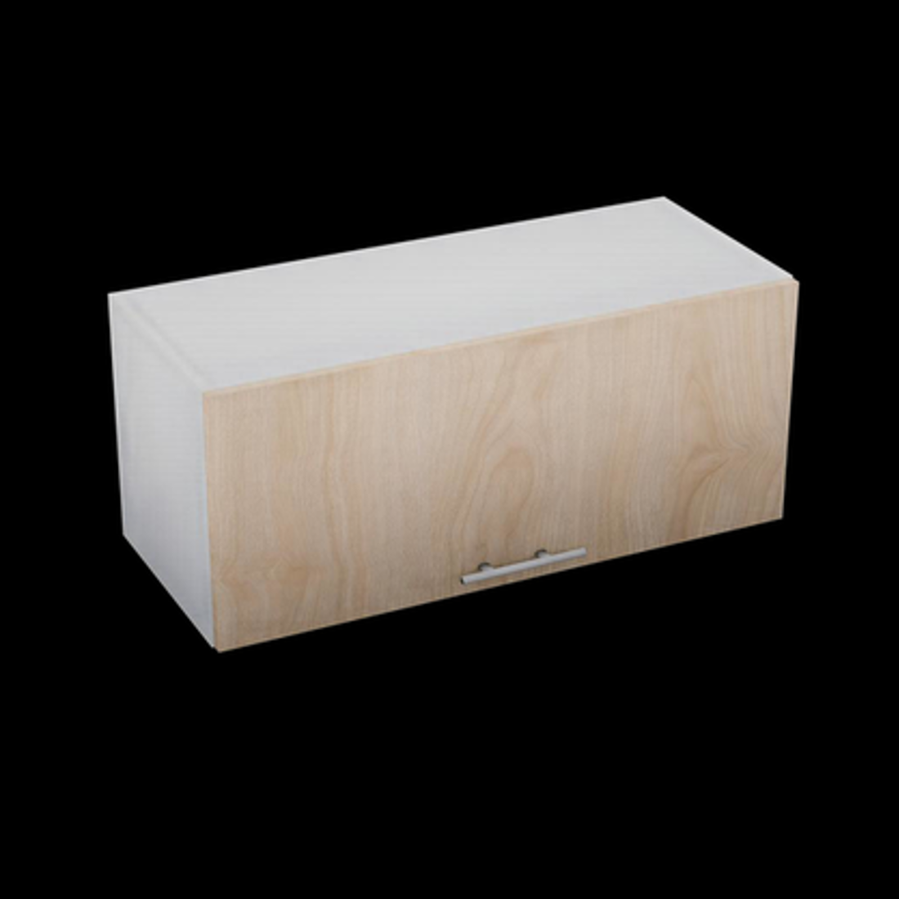 | ALA-BAS-803432 | Alacena Basculante 800 x 340 x 320 mm | $1,919.28 | $2,365.18
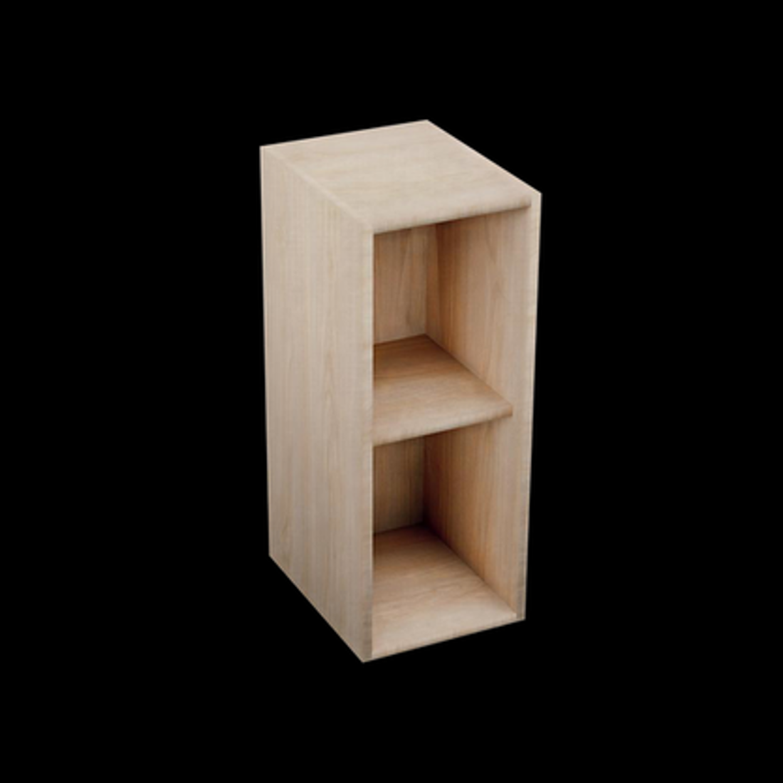 | ALA-NIC-276832 | Alacena Nicho Abierto 270 x 680 x 320 mm | $1,332.24 | $1,496.24
 | ALA-MIC-503432 | Alacena Nicho Microondas 500 x 340 x 320 mm | $2,121.30 | $2,389.30
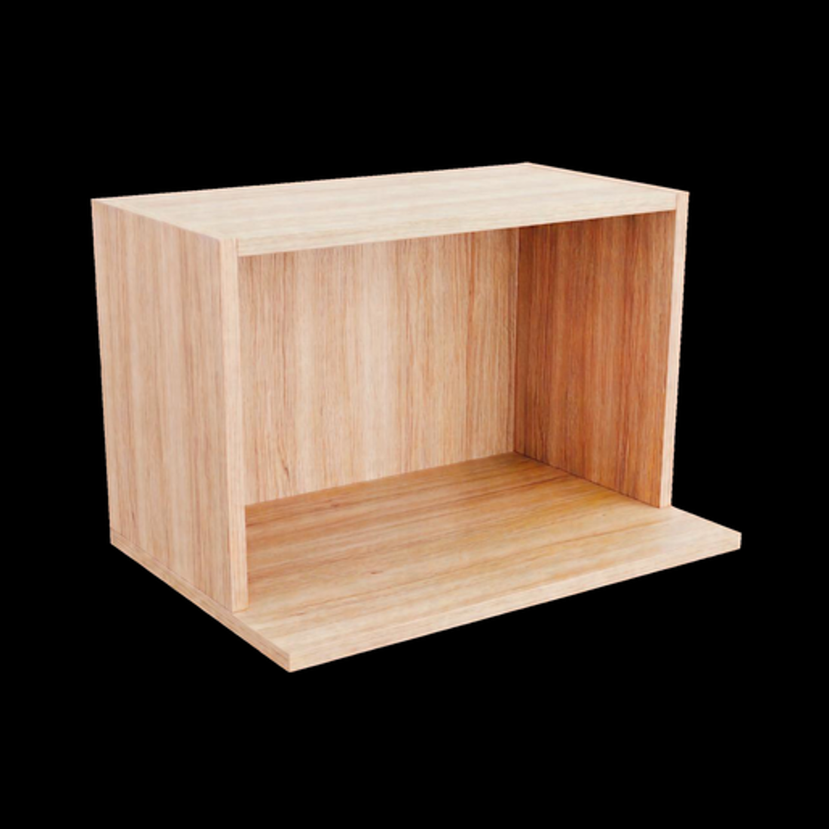 | ALA-MIC-603432 | Alacena Nicho Microondas 600 x 340 x 320 mm | $1,231.26 | $1,395.26
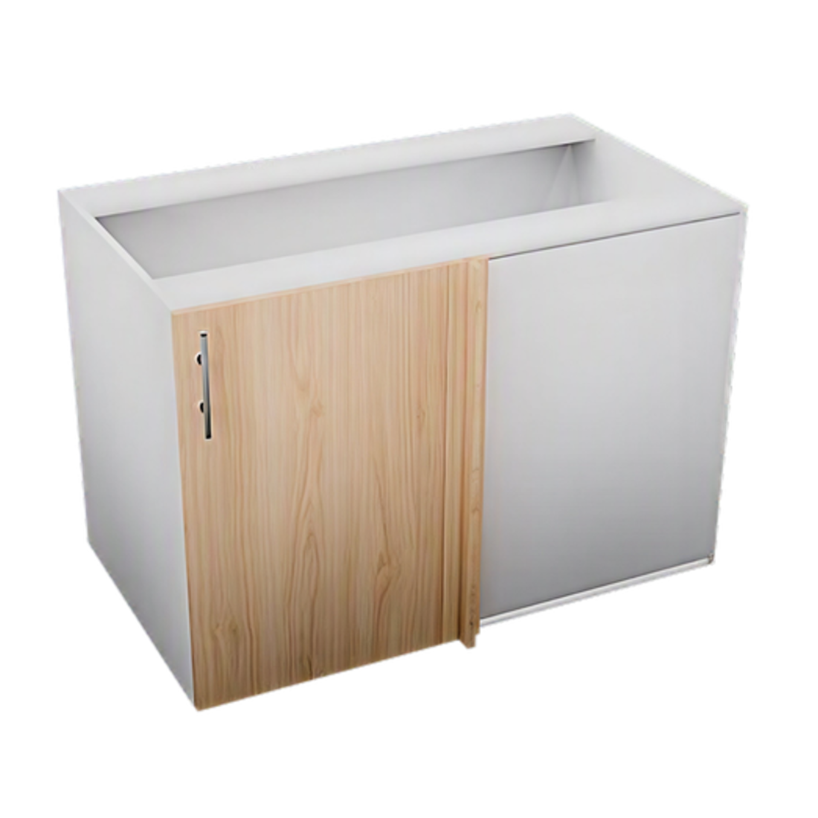 | GAB-RIN-1057258 | Gabinete Rinconero 1050 x 720 x 580 mm | $4,504.98 | $5,557.65
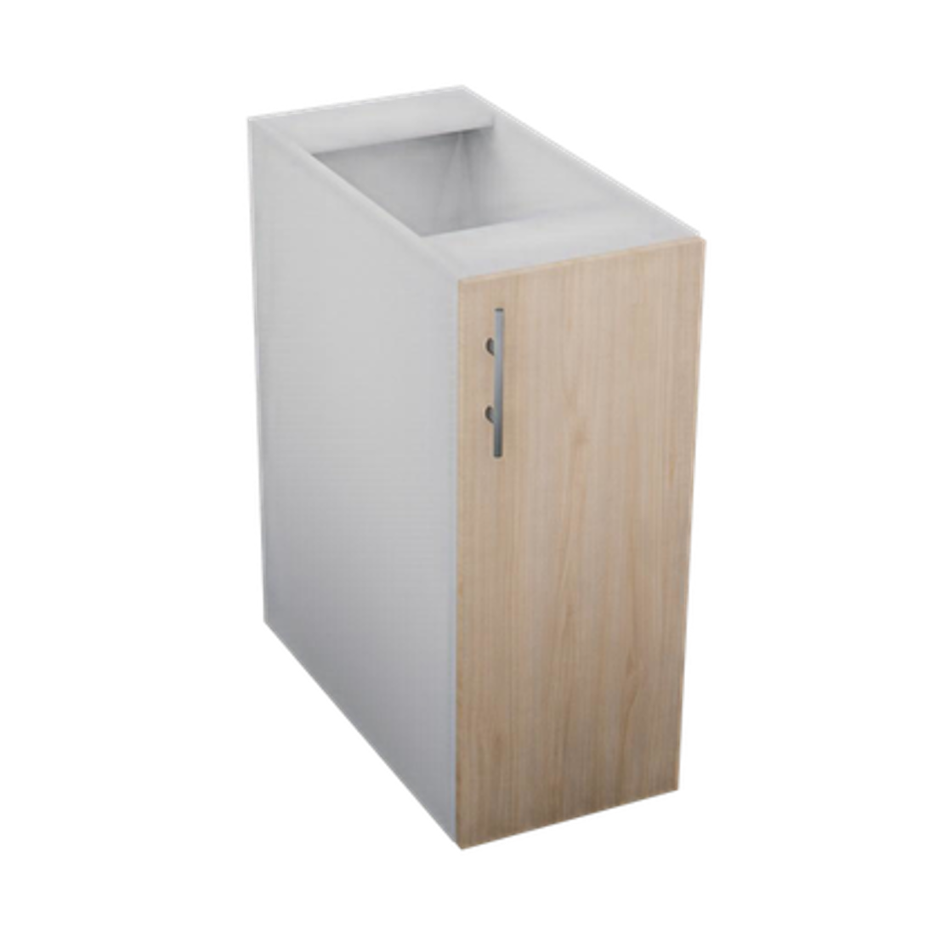 | GAB-1PU-307258 | Gabinete 1 Puerta 300 x 720 x 580 mm | $2,417.65 | $2,991.31
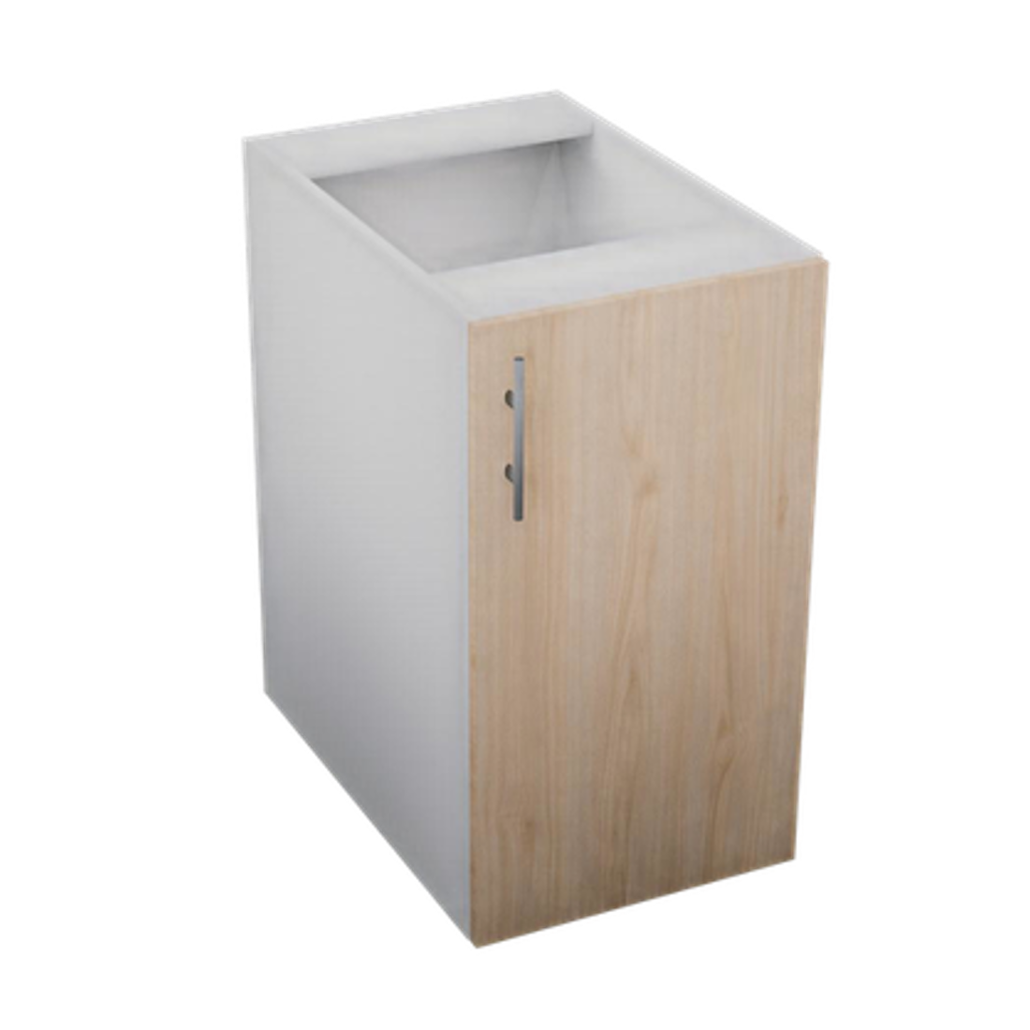 | GAB-1PU-407258 | Gabinete 1 Puerta 400 x 720 x 580 mm | $2,712.09 | $3,338.78
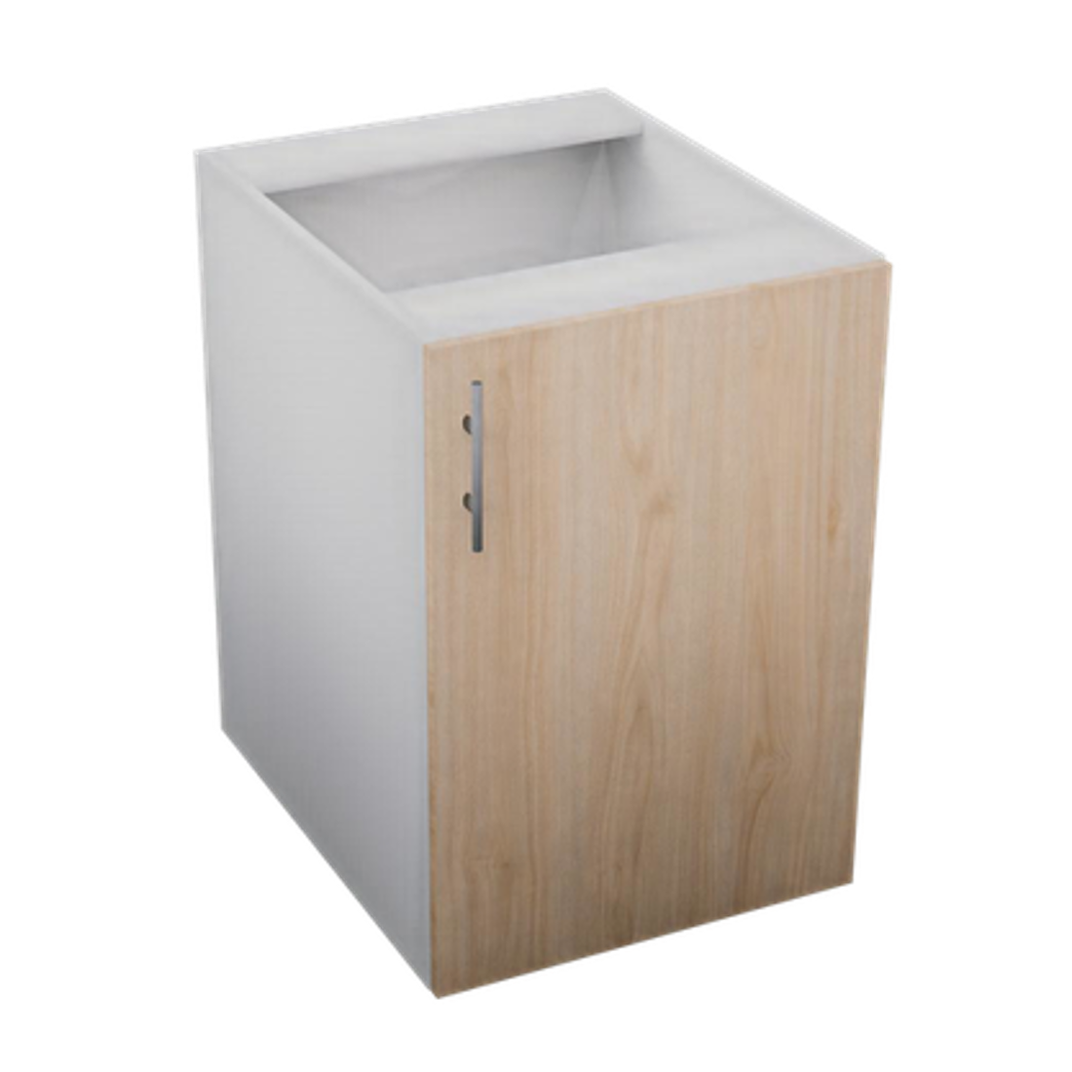 | GAB-1PU-507258 | Gabinete 1 Puerta 500 x 720 x 580 mm | $3,006.53 | $3,686.25
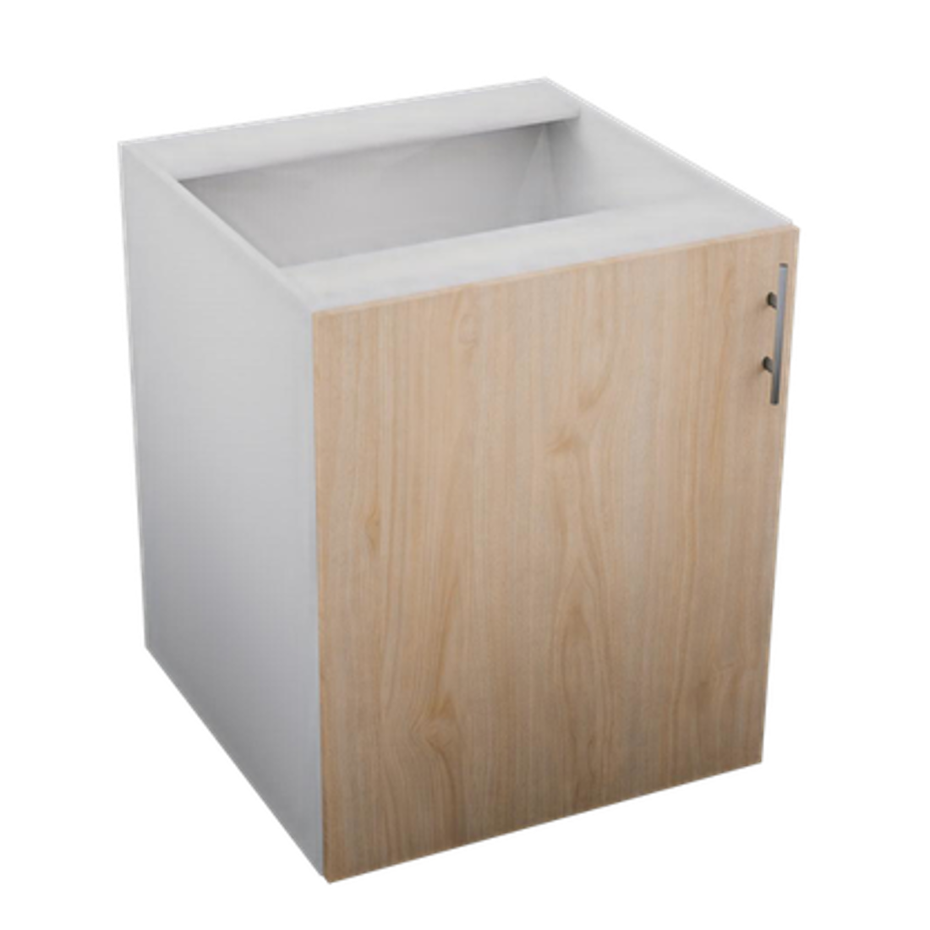 | GAB-1PU-607258 | Gabinete 1 Puerta 600 x 720 x 580 mm | $3,302.86 | $4,036.25
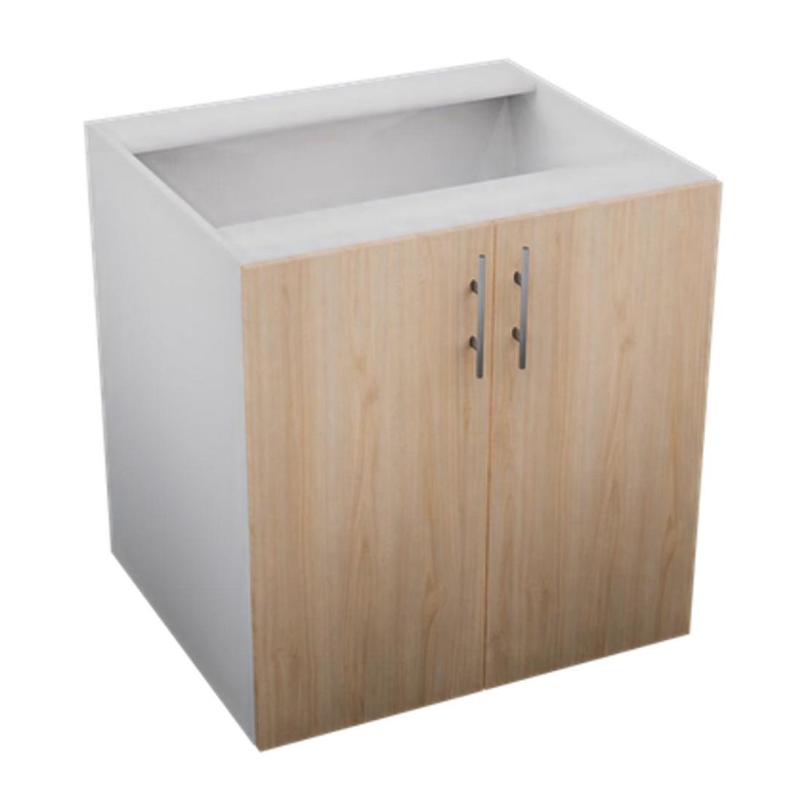 | GAB-2PU-707258 | Gabinete 2 Puertas 700 x 720 x 580 mm | $3,931.07 | $4,655.71
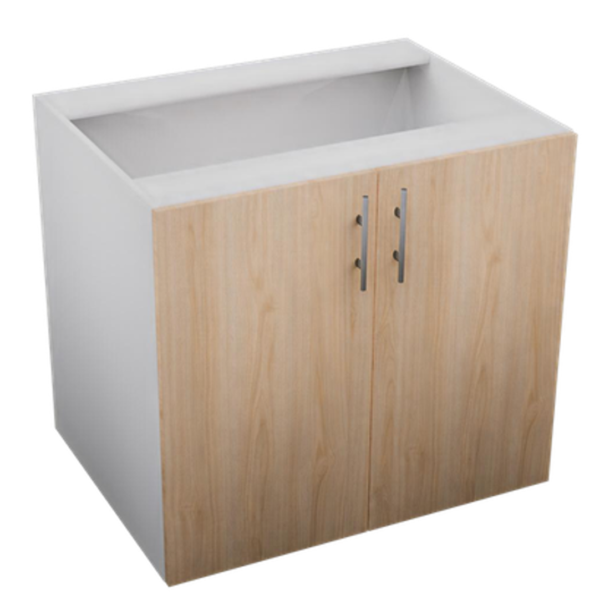 | GAB-2PU-807258 | Gabinete 2 Puertas 800 x 720 x 580 mm | $4,232.71 | $5,012.79
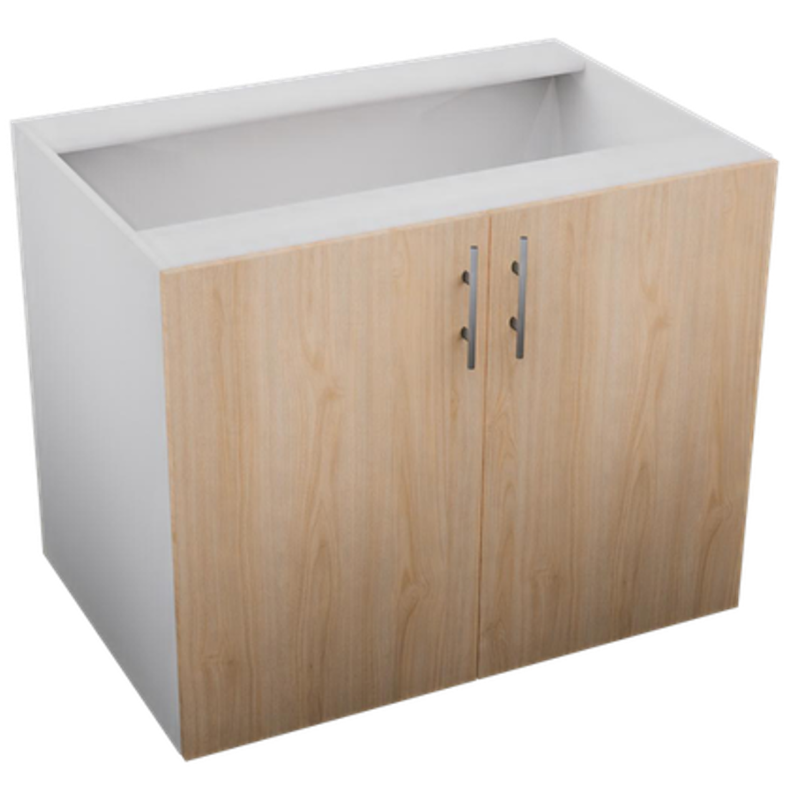 | GAB-2PU-907258 | Gabinete 2 Puertas 900 x 720 x 580 mm | $4,534.35 | $5,369.86
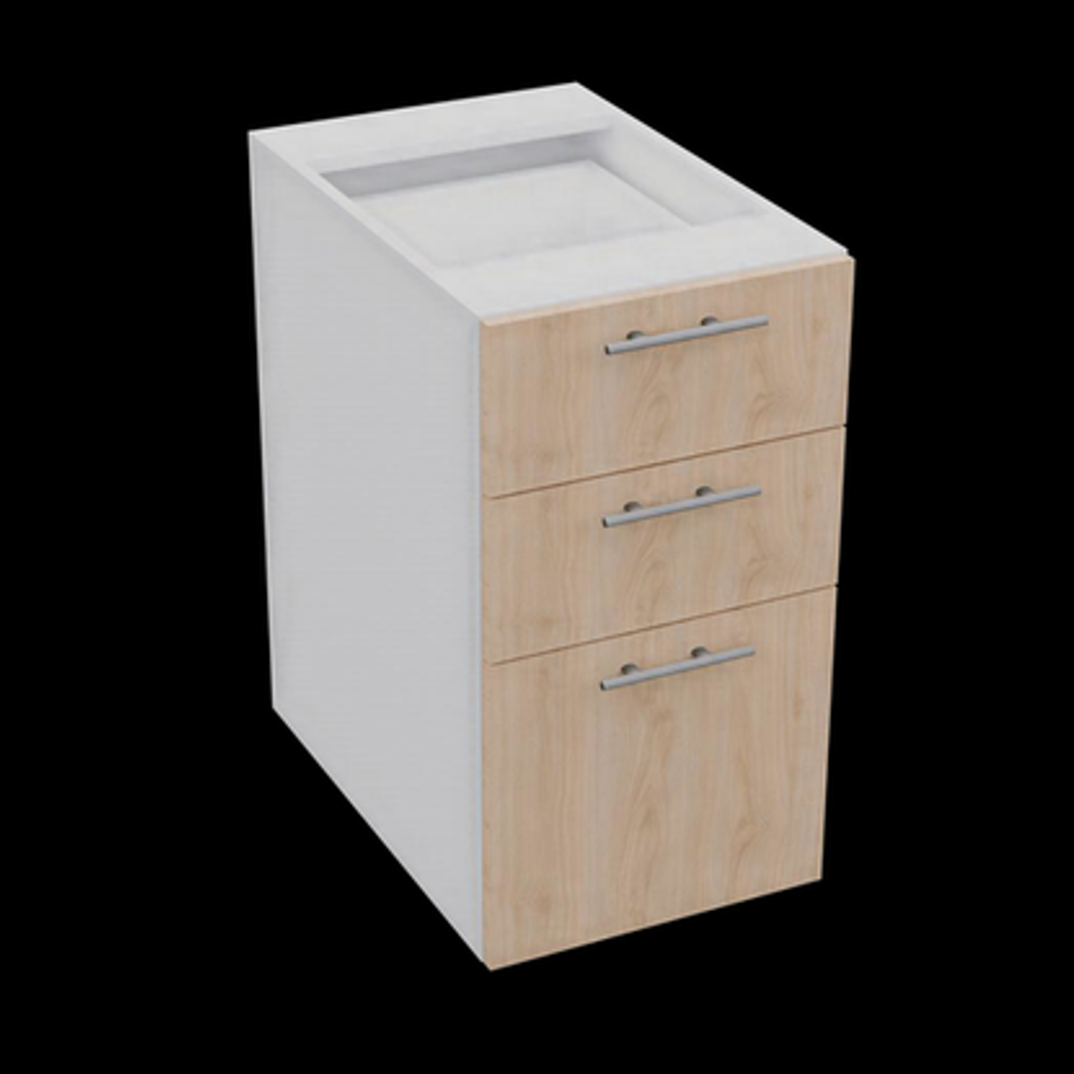 | GAB-3CA-407258 | Gabinete 3 Cajones 400 x 720 x 580 mm | $5,346.45 | $6,269.88
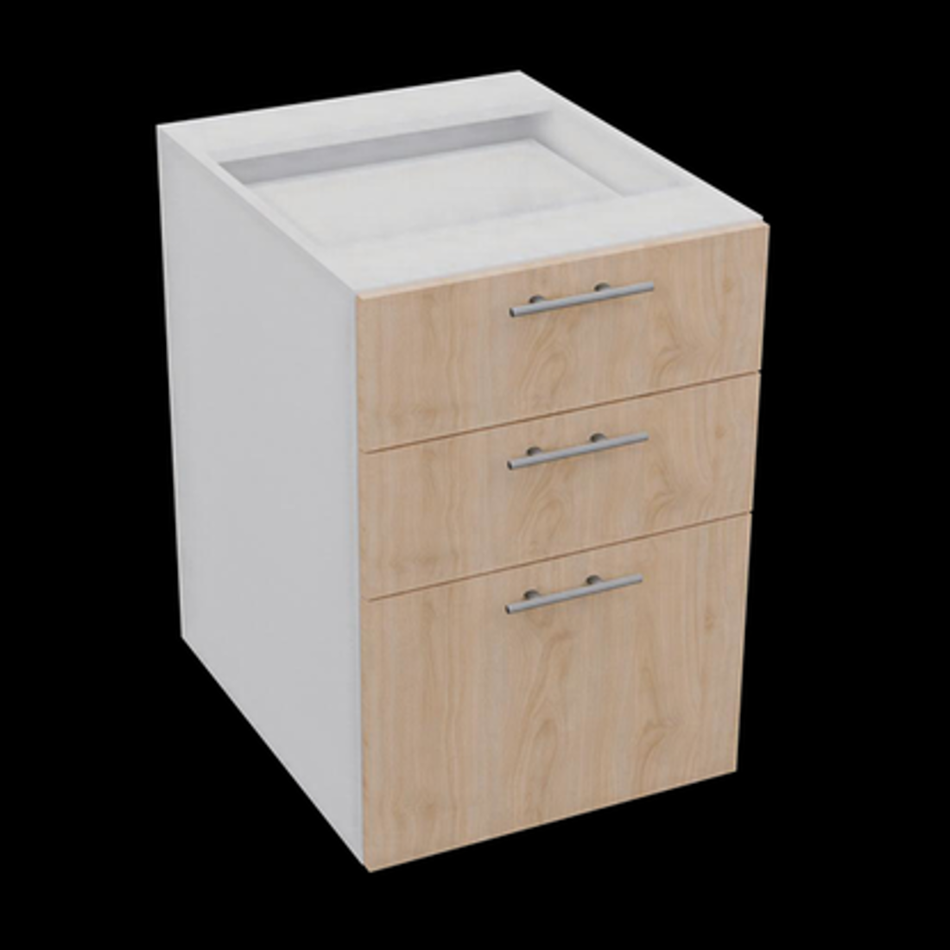 | GAB-3CA-507258 | Gabinete 3 Cajones 500 x 720 x 580 mm | $5,818.40 | $6,840.77
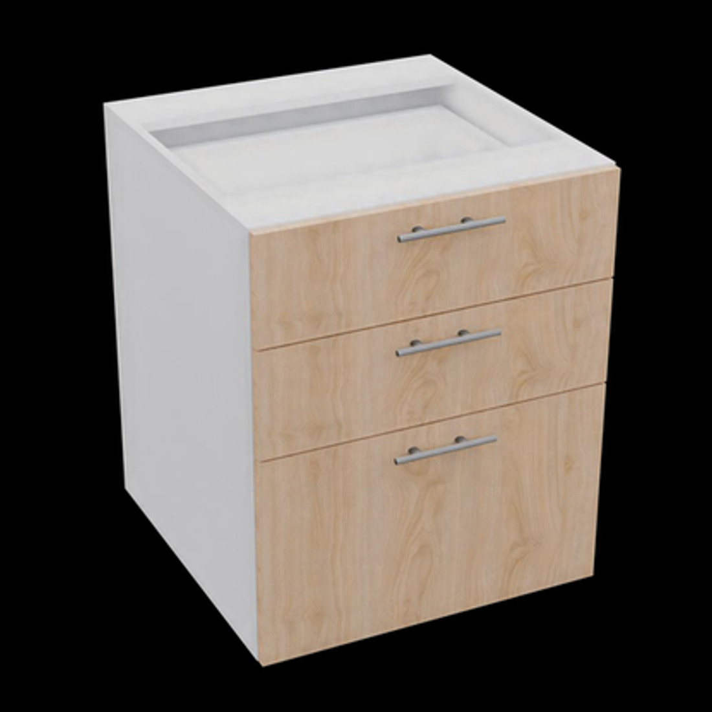 | GAB-3CA-607258 | Gabinete 3 Cajones 600 x 720 x 580 mm | $6,290.36 | $7,411.66
 | GAB-MIC-603658 | Gabinete Nicho Microondas 600 x 360 x 580 mm | $3,448.93 | $3,716.93
 | GAB-1CA-603658 | Gabinete 1 Cajon 600 x 360 x 580 mm | $5,590.57 | $7,212.71
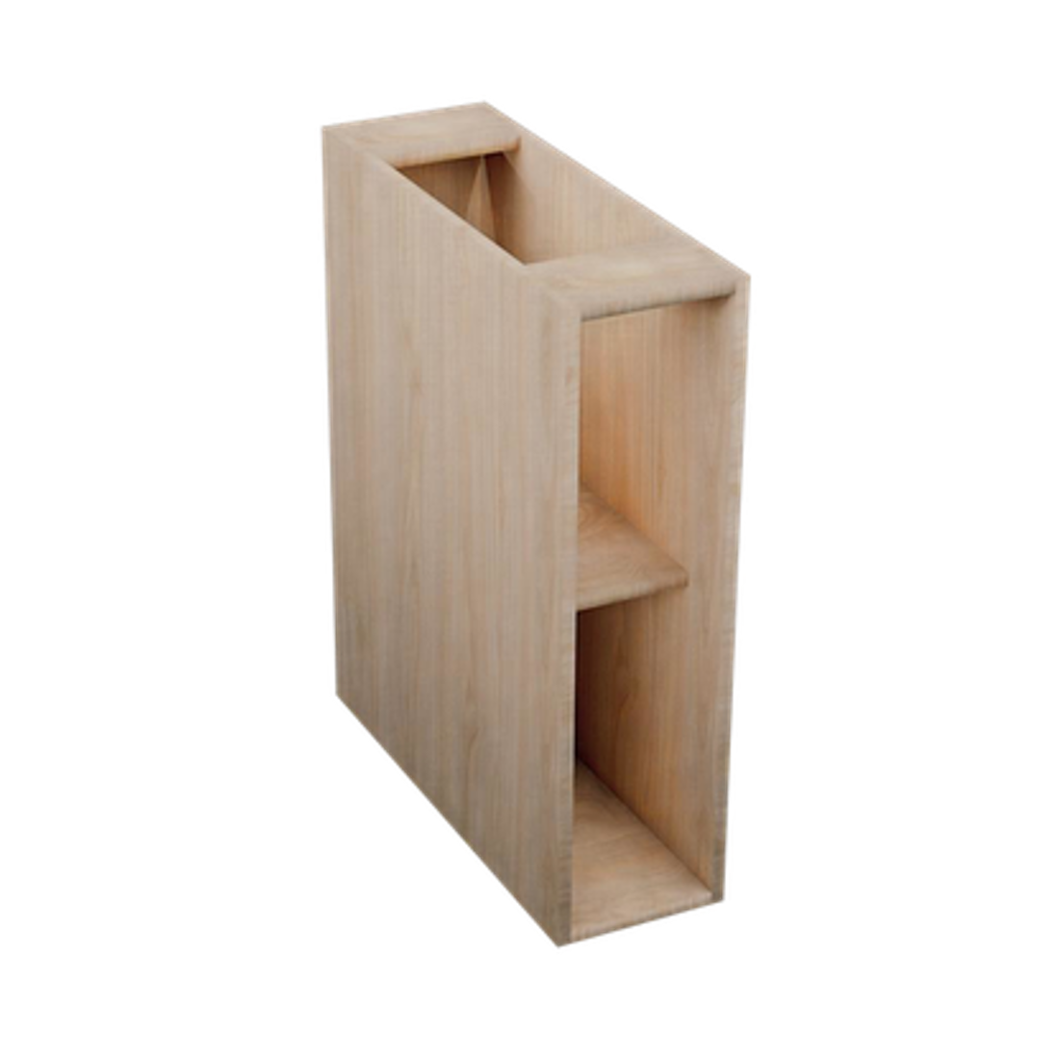 | GAB-NIC-207258 | Gabinete Nicho 200 x 720 x 580 mm | $2,105.71 | $2,162.62
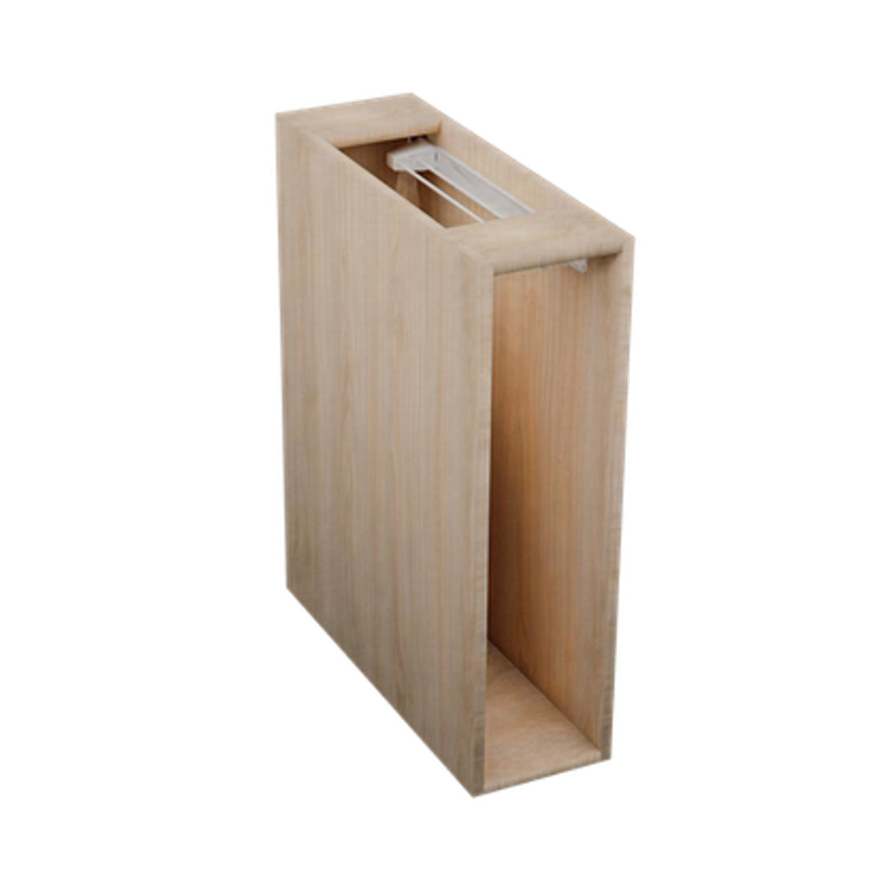 | GAB-NIC-TOA-207258 | Gabinete Nicho Toallero 200 x 720 x 580 mm | $2,436.55 | $2,526.85
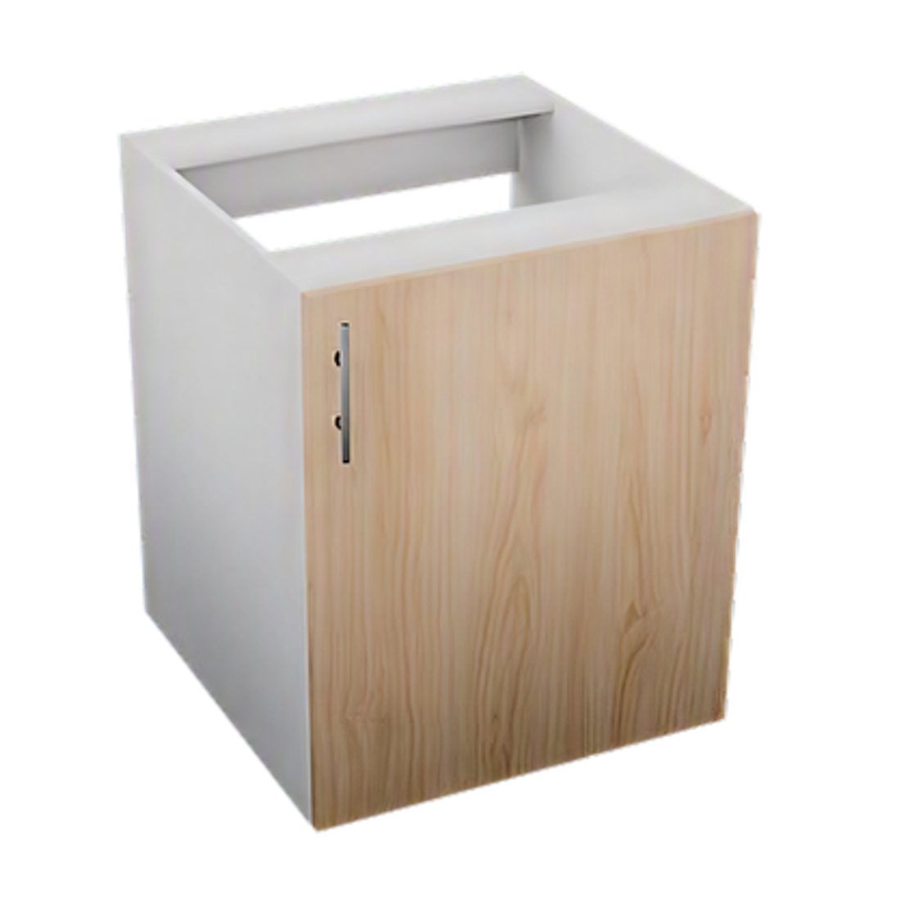 | TAR-1PU-607258 | Gabinete Tarja 1 Puerta 600 x 720 x 580 mm | $2,798.32 | $3,336.17
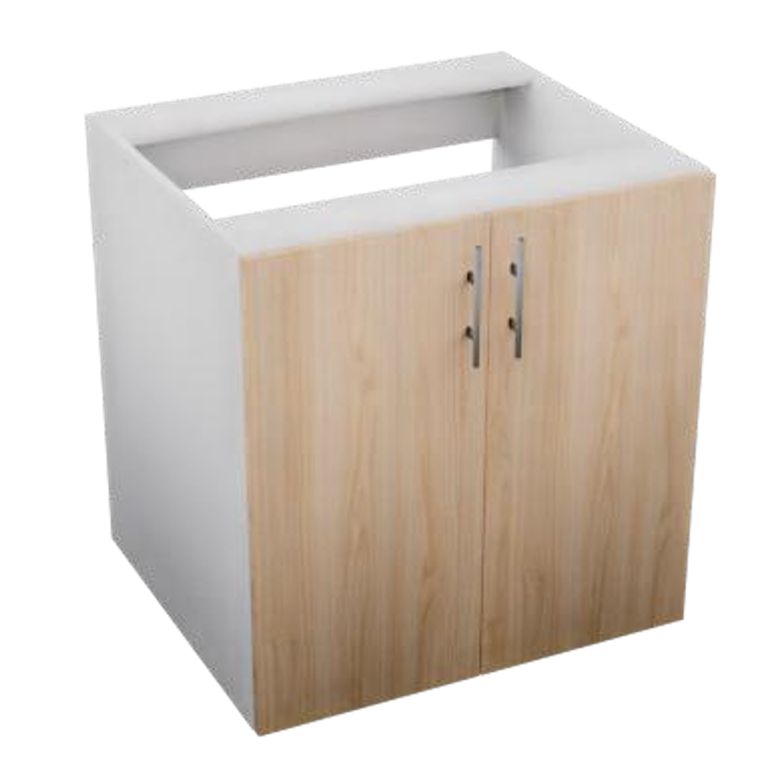 | TAR-2PU-707258 | Gabinete Tarja 2 Puertas 700 x 720 x 580 mm | $3,344.57 | $3,852.67
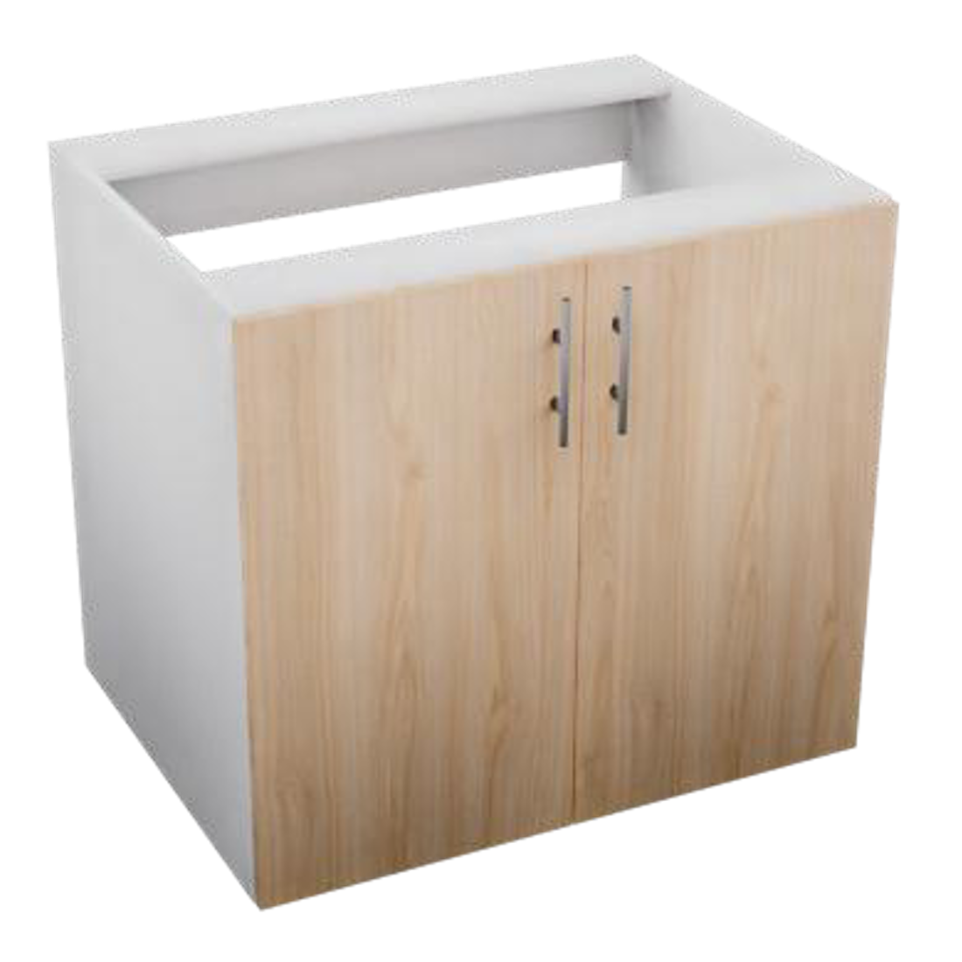 | TAR-2PU-807258 | Gabinete Tarja 2 Puertas 800 x 720 x 580 mm | $3,563.32 | $4,105.85
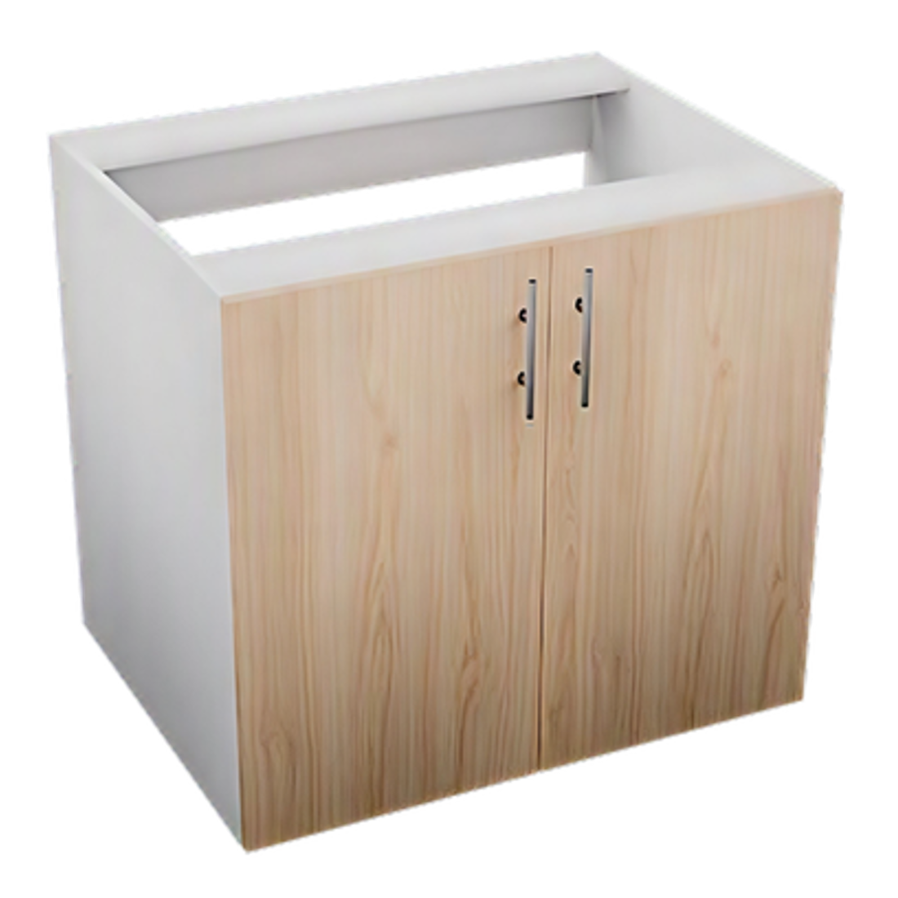 | TAR-2PU-907258 | Gabinete Tarja 2 Puertas 900 x 720 x 580 mm | $3,782.08 | $4,359.03
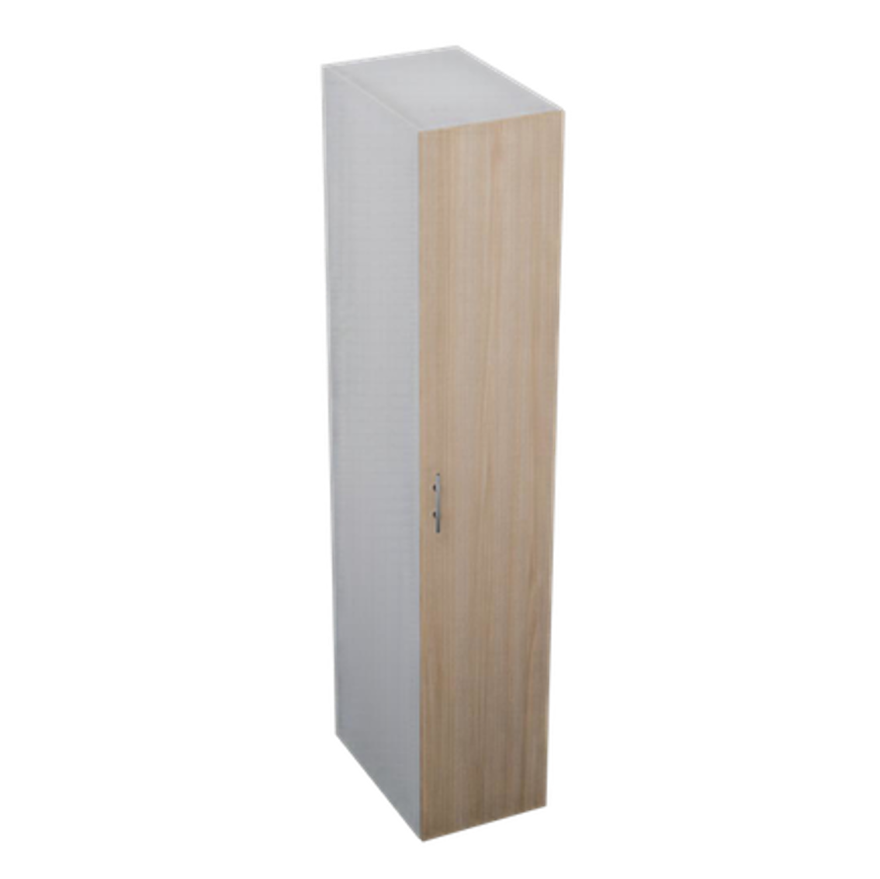 | DES-1PU-4021058 | Despensa 1 Puerta 400 x 2100 x 580 mm | $6,853.05 | $8,113.75
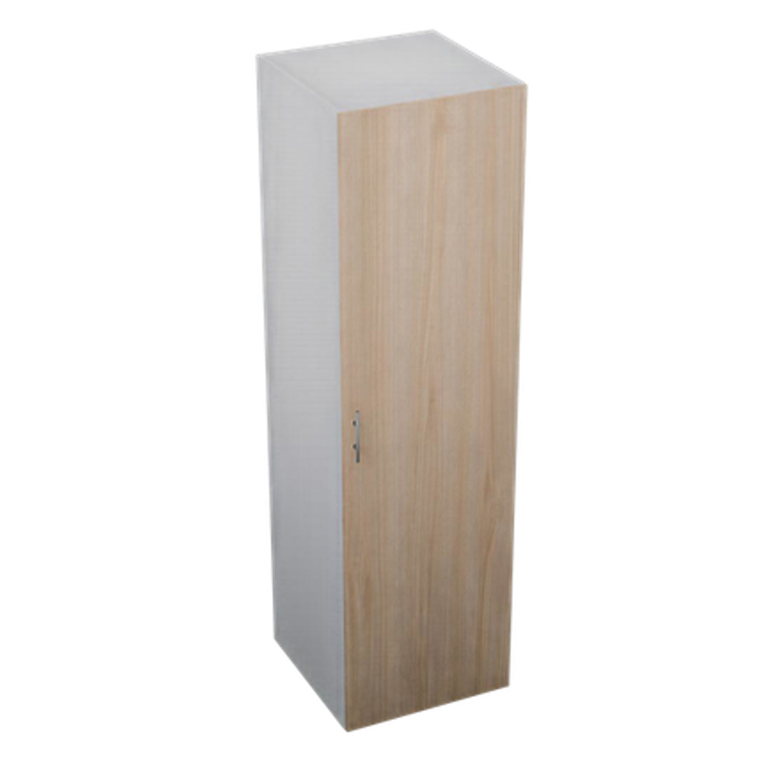 | DES-1PU-6021058 | Despensa 1 Puerta 600 x 2100 x 580 mm | $8,387.35 | $9,913.16
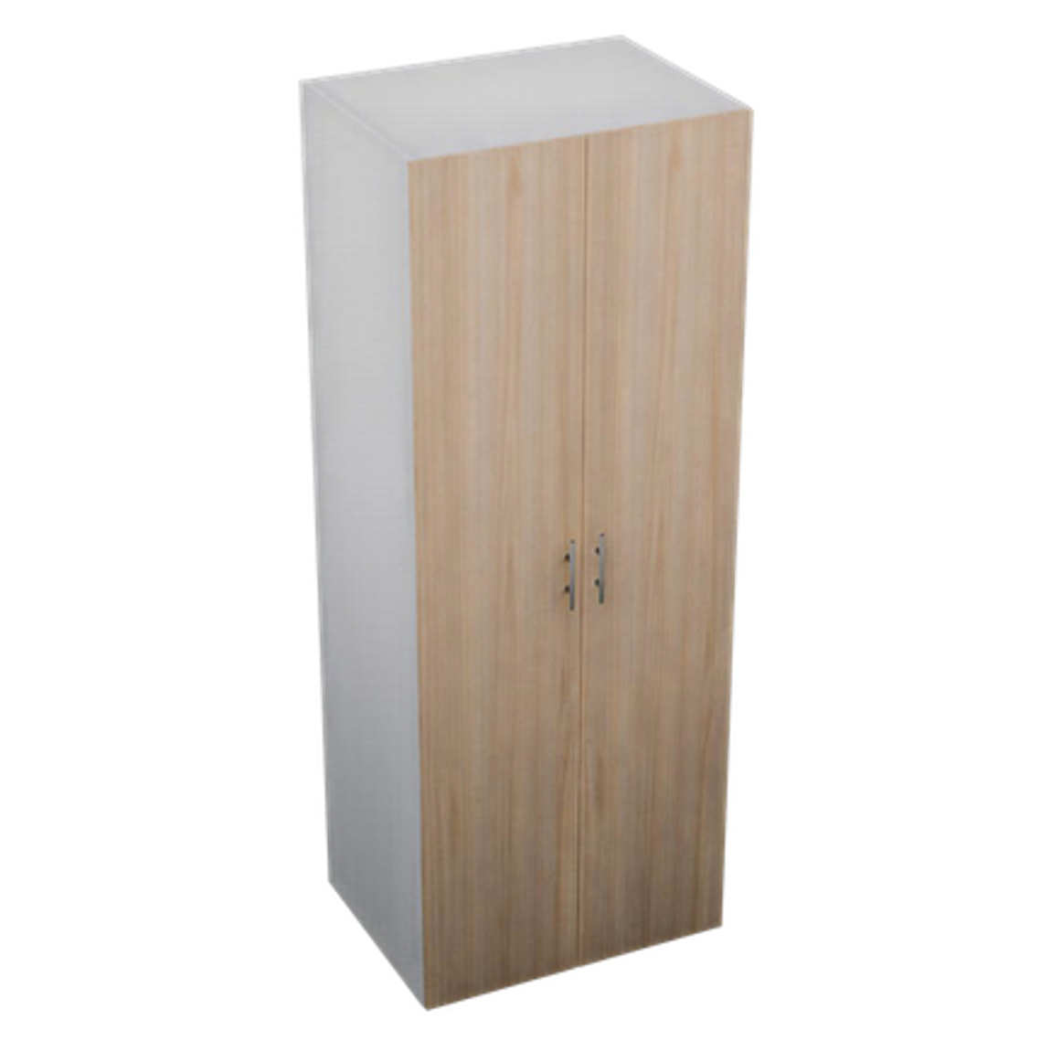 | DES-2PU-8021058 | Despensa 2 Puertas 800 x 2100 x 580 mm | $10,223.55 | $12,020.52
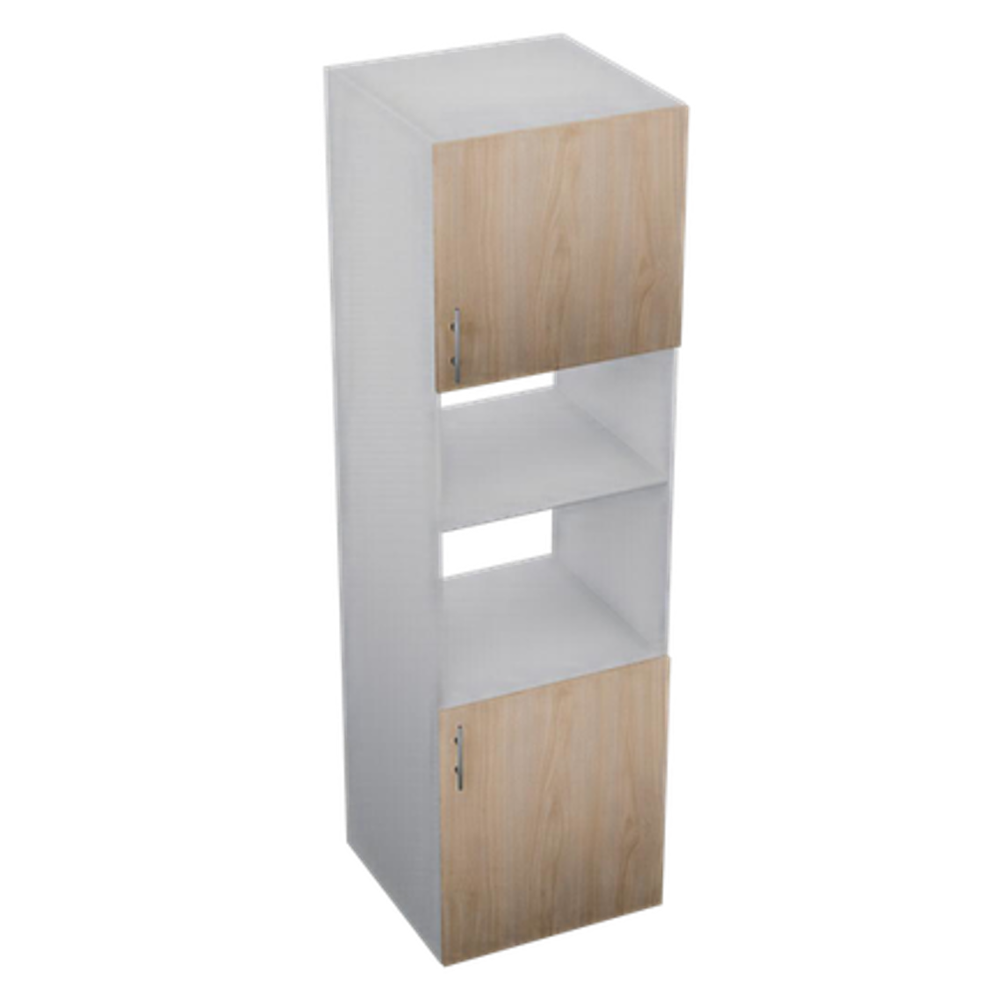 | DES-HOR-6021058 | Torre Horno y Micro 600 x 2100 x 580 mm | $8,788.14 | $9,053.48
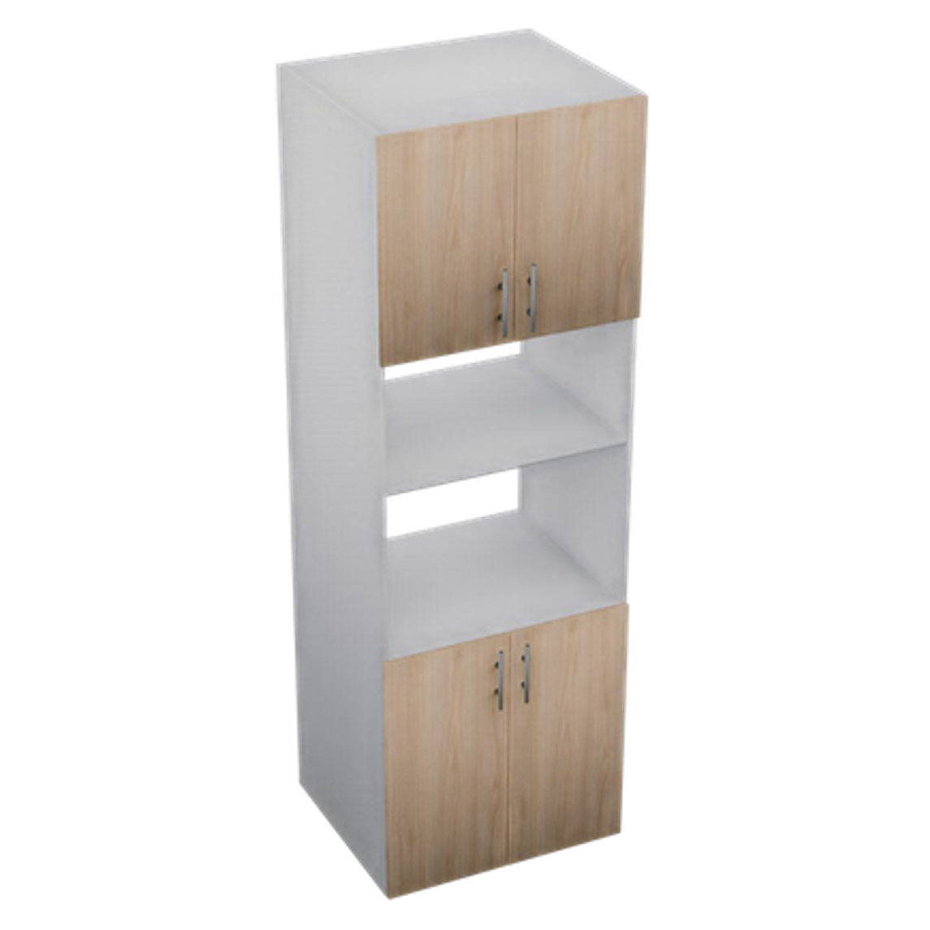 | DES-HOR-7021058 | Torre Horno y Micro 700 x 2100 x 580 mm | $10,202.73 | $10,312.44
 | DES-HOR-3CA-6021058 | Torre Horno y Micro c/Cajones 600 x 2100 x 580 mm | $11,871.52 | $12,766.46
 | DES-HOR-3CA-7021058 | Torre Horno y Micro c/Cajones 700 x 2100 x 580 mm | $14,146.82 | $14,203.95
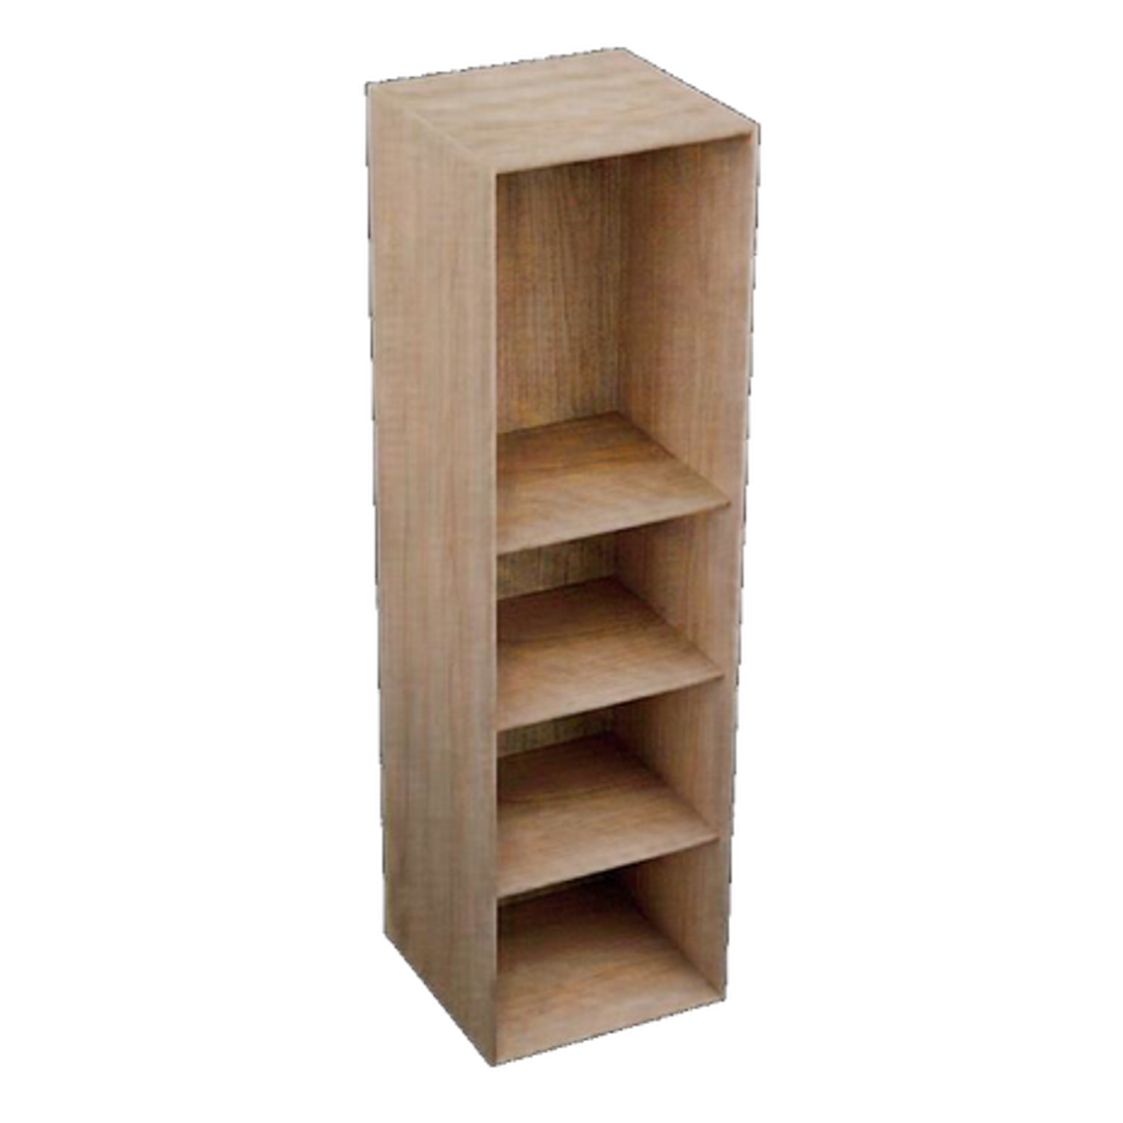 | DES-NIC-4021061 | Despensa Nicho 400 x 2100 x 610 mm | $6,351.72 | $6,298.48
 | PAN-ALA-3434 | Panel Alacena 340 x 340 mm | $183.24 | $183.24
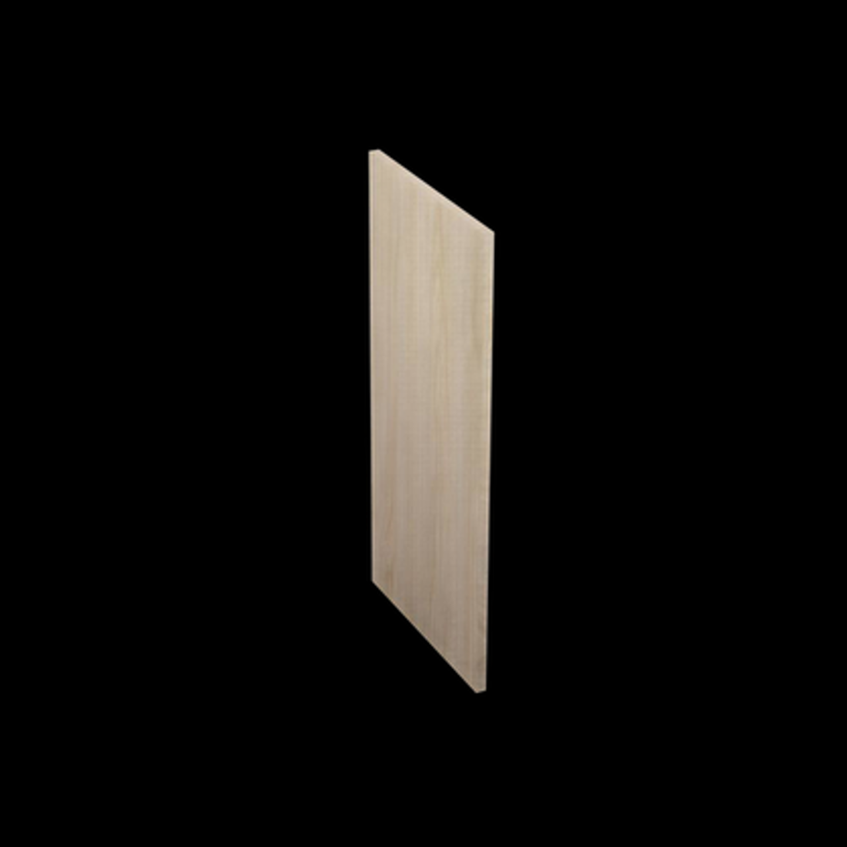 | PAN-ALA-6834 | Panel Alacena 680 x 340 mm | $344.72 | $344.72
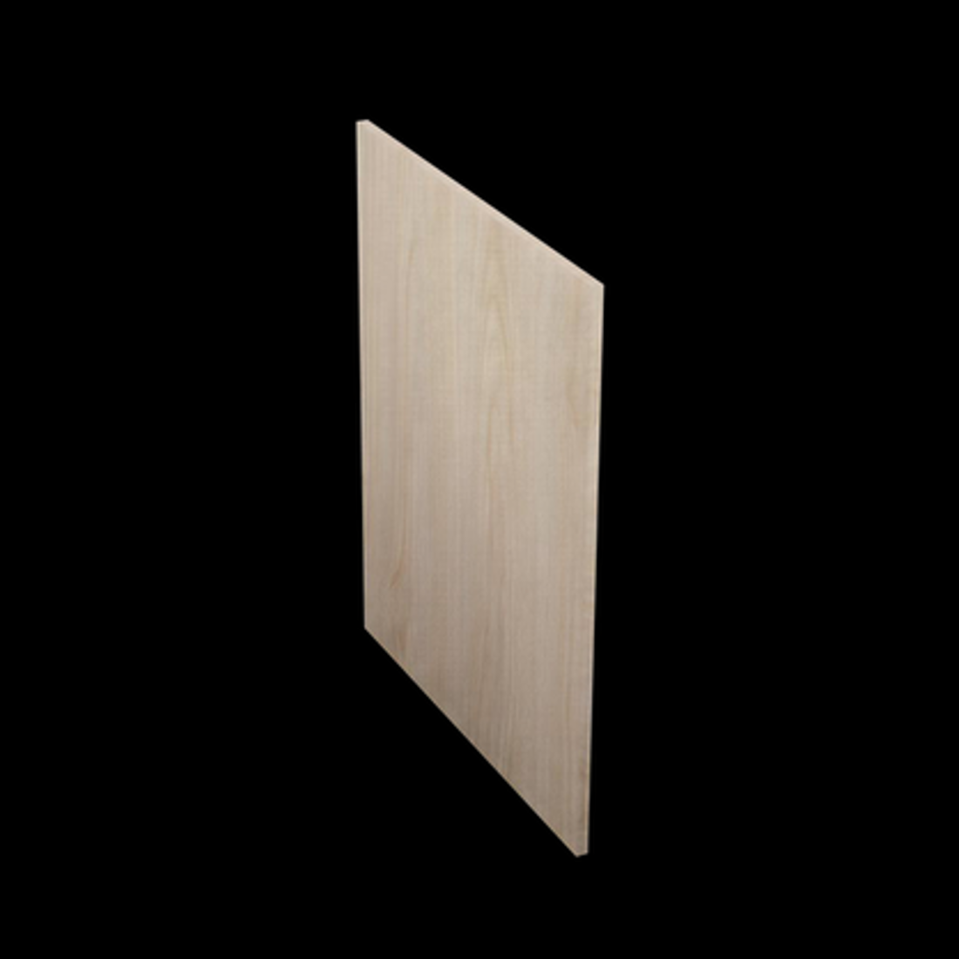 | PAN-GAB-7261 | Panel Gabinete 720 x 610 mm | $615.96 | $615.96
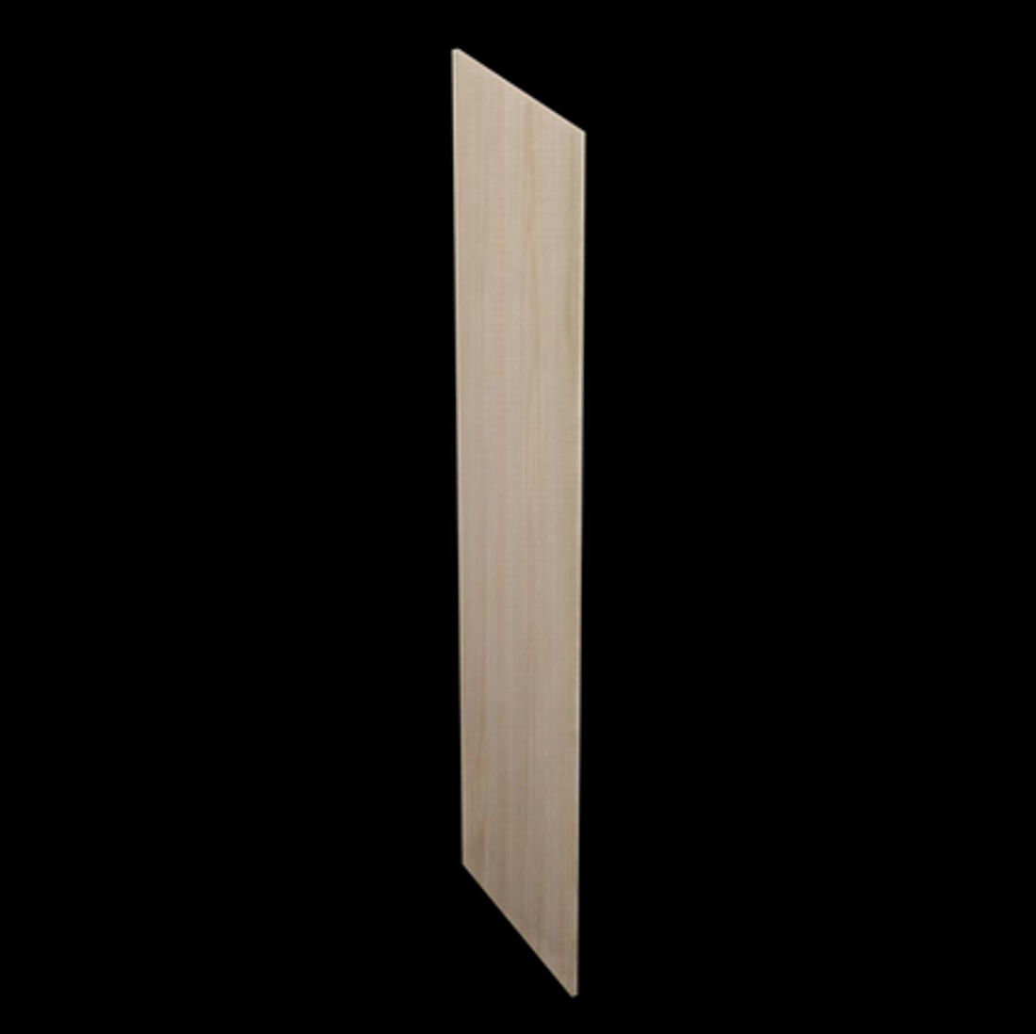 | PAN-DES-21061 | Panel Despensa 2100 x 610 mm | $1,721.73 | $1,721.73
 | PAN-DES-21034 | Panel Despensa 2100 x 340 mm | $1,023.28 | $1,023.28
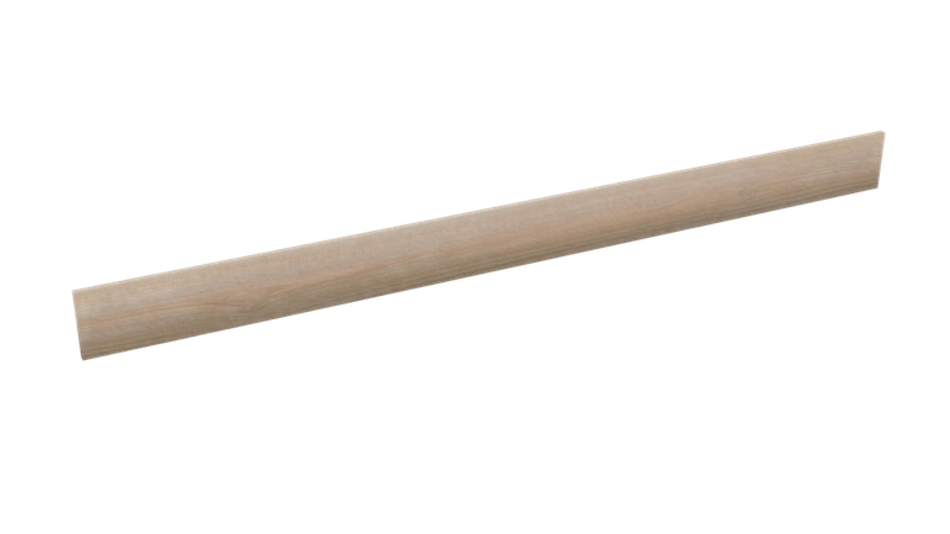 | ZOC-24015 | Zoclo 2400 x 150 mm | $598.32 | $598.32

